計算シート
利用規約
この利用規約(以下「本規約」といいます。)は、一般社団法人住宅性能評価・表示協会(以下「当協会」といいます。)が著作権を有する「住宅の「ZEH」に関する表示についての一次エネルギー計算書」を提供するサービス(以下「本サービス」といいます。)の利用条件を定めるものです。ご利用のみなさま(以下「利用者等」といいます。)には、本規約に従って、本サービスをご利用いただきます。
なお、本規約に違反した場合、以後、本サービスを利用することはできません。本規約に違反したにもかかわらず利用を続けた場合、著作権侵害になりますのでご注意ください。
第1条(適用)
①本規約は、利用者等と当協会との間の本サービスの利用に関わる一切の関係に適用されるものとします。
②本サービスは、事業者向けのサービスであり、消費者が利用することはできません。
③本サービスには、不具合やバグが生じる場合があることをあらかじめご了承ください。
④本サービスは、作成環境とExcelバージョンが異なる場合等、動作環境によって、一部の機能が失われるなど、正常に実行されなくなる可能性があることをあらかじめご了承下さい。
第2条(禁止事項)
利用者等は、本サービスの利用にあたり，以下の行為をしてはなりません。
①法令または公序良俗に違反する行為
②本サービスの全部もしくは一部を頒布すること、又は媒体の如何を問わず複製し第三者に譲渡、販売、貸与、もしくは使用許諾する行為
③本サービスの内容等，本サービスに含まれる著作権を侵害する行為
④本サービスによって得られた情報を商業的に利用する行為
⑤不正な目的を持って本サービスを利用する行為
⑥その他，当協会が不適切と判断する行為
第3条（損害賠償）
利用者等は、本規約に違反した場合、以後、本サービスを利用することはできません。利用者等が本規約に違反したにもかかわらず本サービスの利用を続けた場合、当協会に発生した一切の損害について、責任を負うものとします。
第4条(免責事項)
当協会は、事由の如何を問わず、本サービスの使用によって利用者等に発生した一切の損害について、名目の如何を問わず、一切の責任を負わないものとします。
第5条(一般条項)
本規約の解釈にあたっては、日本法を準拠法とします。
以 上
一般社団法人 住宅性能評価・表示協会
BELS 住宅の「ZEH」に関する表示についての一次エネルギー計算書 |  |  |  |  |  |  |  | 1

 | 建築物の名称

 | 使用のルール | ・黄色セルに入力、水色セルを選択してください。
 |  | ・緑色部分は自動的に計算されます。
 |  | ・計算結果をもとに判定することで、申請書にチェックする表示事項が確認できます。

 | 地域の区分 |  |  | 表示したい評価項目

 | ▼ 外皮基準
 |  |  | 設計値 | 省エネ基準値 |  | ZEH外皮基準
 | 外皮平均熱貫流率 UA値
 | 冷房期の平均日射熱取得率 ηAC値 |  |  |  |  | （基準なし） | －

 | ▼ 一次エネルギー消費量
 |  |  |  | 設計一次エネルギー [MJ] |  | 基準一次エネルギー [MJ]
 | 一次エネルギー消費量 （1戸当り） | 暖房設備
 |  | 冷房設備
 |  | 換気設備
 |  | 給湯設備
 |  | 照明設備
 |  | その他の設備 |  | （入力不要） |  | （入力不要）
 |  | 発電設備の発電量のうち自家消費分 | 太陽光発電(PV)
 |  |  | コージェネレーション設備(CGS)
 |  | ｺｰｼﾞｪﾈﾚｰｼｮﾝ設備の売電量に係る控除量
利用規約に関して
※上記に同意頂けない場合は入力欄、判定欄等が黒塗りのままとなり利用することができません。
 | 参考値 | 発電量（コージェネレーション）
 |  | 発電量（太陽光発電）
 |  | 売電量（コージェネレーション）
 |  | 売電量（太陽光発電） |  | （入力不要）

利用規約に同意しない
利用規約に同意し利用する
※１：本計算書はZEHロードマップに準拠して作成しており、一戸建ての住宅に使用可能です。
※２：本計算書は、BELS評価業務方法書に基づく｢ZEHマーク｣の要件となる、削減率（再生可能エネルギーを除いた設計一次エネルギー消費量の基準一次エネルギー消費量からの削減率
及び再生可能エネルギーを除いた設計一次エネルギー消費量の基準一次エネルギー消費量からの削減率）の算出を行なうために、当協会にて作成したものです。
※３：各シートは保護されており、利用者による編集はできません。計算ロジックについては、「作成例」シートにてご確認いただくことが可能です。
 | 結果① 省エネ基準（その他除く） |  |  | 設計一次エネルギー [GJ] |  | 基準一次エネルギー [GJ]
 |  |  |  |  |  |  | ①
 |  | エネルギー消費削減量 |  | 0.0

 | 結果② 再生可能エネルギーを除く（その他除く） |  |  | 設計一次エネルギー [GJ] |  | 基準一次エネルギー [GJ]
 |  |  |  | 0.0 | ② | 0.0 | ①
 |  | エネルギー消費削減量 |  | 0.0 | ③
 |  | 削減率 （A） |  |  | ％ | ←③/①×100

 | 結果③ 再生可能エネルギーを加え（その他除く） |  |  | 設計一次エネルギー [GJ] |  | 基準一次エネルギー [GJ]
 |  |  |  | 0.0 | ④ | 0.0 | ①
 |  | エネルギー消費削減量 |  | 0.0 | ⑤
 |  | 削減率 （B） |  |  | ％ | ←⑤/①×100

 | ▼ 外皮基準ならびに一次エネルギー消費量における判定

 |  |  |  |  |  | 『ZEH』 | －
 |  |  |  |  |  | NearlyZEH | －
 |  |  |  |  |  | ZEH oriented | －

作成例
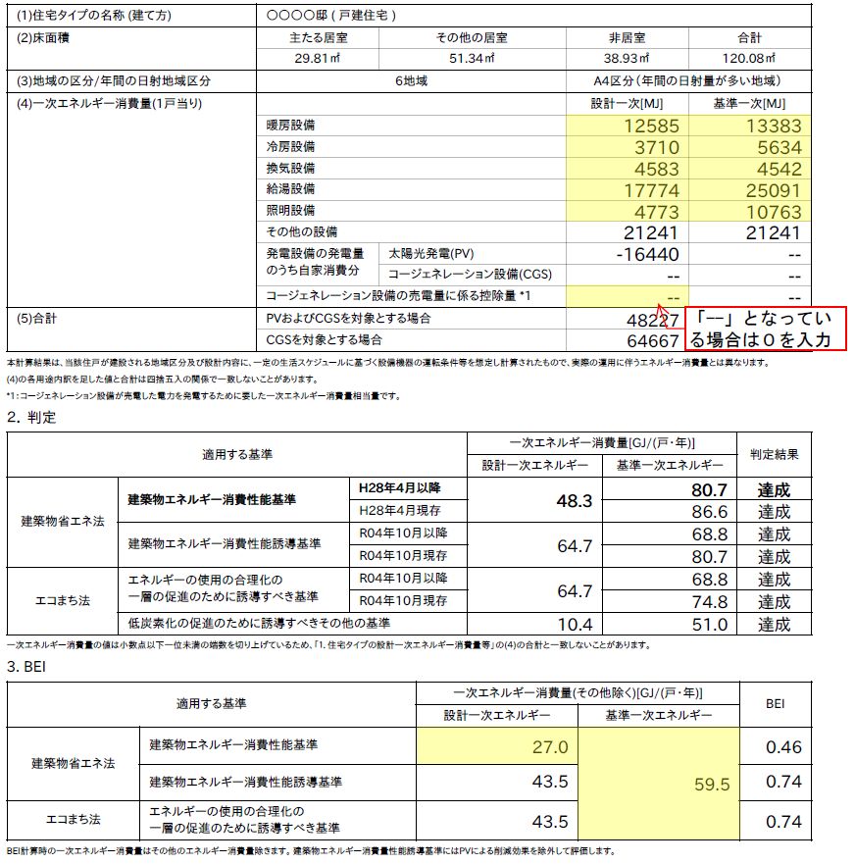
BELS 住宅の「ZEH」に関する表示についての一次エネルギー計算書

 | 建築物の名称 | ○○○○邸

 | 使用のルール | ・黄色セルに入力、水色セルを選択してください。
 |  | ・緑色部分は自動的に計算されます。
 |  | ・計算結果をもとに判定することで、申請書にチェックする表示事項が確認できます。

 | 地域の区分 |  | 6地域 | 表示したい評価項目 |  | 『ZEH』

 | ▼ 外皮基準
 |  |  | 設計値 | 省エネ基準値 |  | ZEH外皮基準
 | 外皮平均熱貫流率 UA値 |  | 0.55 | 0.87 | 適 | 0.60 | 適
 | 冷房期の平均日射熱取得率 ηAC値 |  | 1.2 | 2.8 | 適 | （基準なし） | －

⑥
⑦
 | ▼ 一次エネルギー消費量
 |  |  |  | 設計一次エネルギー [MJ] |  | 基準一次エネルギー [MJ]
 | 一次エネルギー消費量 （1戸当り） | 暖房設備 |  | 12585 |  | 13383
⑧
 |  | 冷房設備 |  | 3710 |  | 5634
⑨
 |  | 換気設備 |  | 4583 |  | 4542
⑩
 |  | 給湯設備 |  | 17774 |  | 25091
 |  | 照明設備 |  | 4773 |  | 10763
 |  | その他の設備 |  | （入力不要） |  | （入力不要）
 |  | 発電設備の発電量のうち自家消費分 | 太陽光発電(PV)
⑪
 |  |  | コージェネレーション設備(CGS)
⑫
 |  | ｺｰｼﾞｪﾈﾚｰｼｮﾝ設備の売電量に係る控除量 |  | 0
⑬
 | 参考値 | 発電量（コージェネレーション） |  | 0
⑭
 |  | 発電量（太陽光発電） |  | 54293
 |  | 売電量（コージェネレーション） |  | 0
 |  | 売電量（太陽光発電） |  | （入力不要）

Ⓐ
Ⓑ
©
Ⓒ＝ⒷーⒶ
 | 結果① 省エネ基準（その他除く） |  |  | 設計一次エネルギー [GJ] |  | 基準一次エネルギー [GJ]
 |  |  |  | 27.0 |  | 59.5 | ①
 |  | エネルギー消費削減量 |  | 32.5

Ⓓ
Ⓓ＝{⑥+⑦+⑧+⑨+⑩+⑪－(⑫－⑭)}/1,000
※⑪は負の値として一次エネルギー計算結果に表示されるため、数式としては加算することとなる
Ⓔ
Ⓕ
 | 結果② 再生可能エネルギーを除く（その他除く） |  |  | 設計一次エネルギー [GJ] |  | 基準一次エネルギー [GJ]
 |  |  |  | 43.5 | ② | 59.5 | ①
 |  | エネルギー消費削減量 |  | 16.0 | ③
 |  | 削減率 （A） |  | 26 | ％ | ←③/①×100
Ⓔ＝ⒷーⒹ
Ⓖ
Ⓗ
Ⓕ＝(Ⓔ/Ⓑ)×100
Ⓘ
 | 結果③ 再生可能エネルギーを加え（その他除く） |  |  | 設計一次エネルギー [GJ] |  | 基準一次エネルギー [GJ]
 |  |  |  | -10.8 | ④ | 59.5 | ①
 |  | エネルギー消費削減量 |  | 70.3 | ⑤
Ⓖ＝(⑥+⑦+⑧+⑨+⑩ー⑫ー⑬)/1,000
 |  | 削減率 （B） |  | 118 | ％ | ←⑤/①×100

Ⓗ＝Ⓑ－Ⓖ
Ⓘ=(Ⓗ/Ⓑ)×100
 | ▼ 外皮基準ならびに一次エネルギー消費量における判定
 | 『ZEH』 | 外皮：省エネ基準 ・ ZEH外皮基準 一次エネ：A≧20 ＆ B≧100 |  |  |  | 〇

 |  |  |  |  |  | 『ZEH』 | 〇
 |  |  |  |  |  | NearlyZEH | －
 |  |  |  |  |  | ZEH oriented | 〇

